5. Affichage
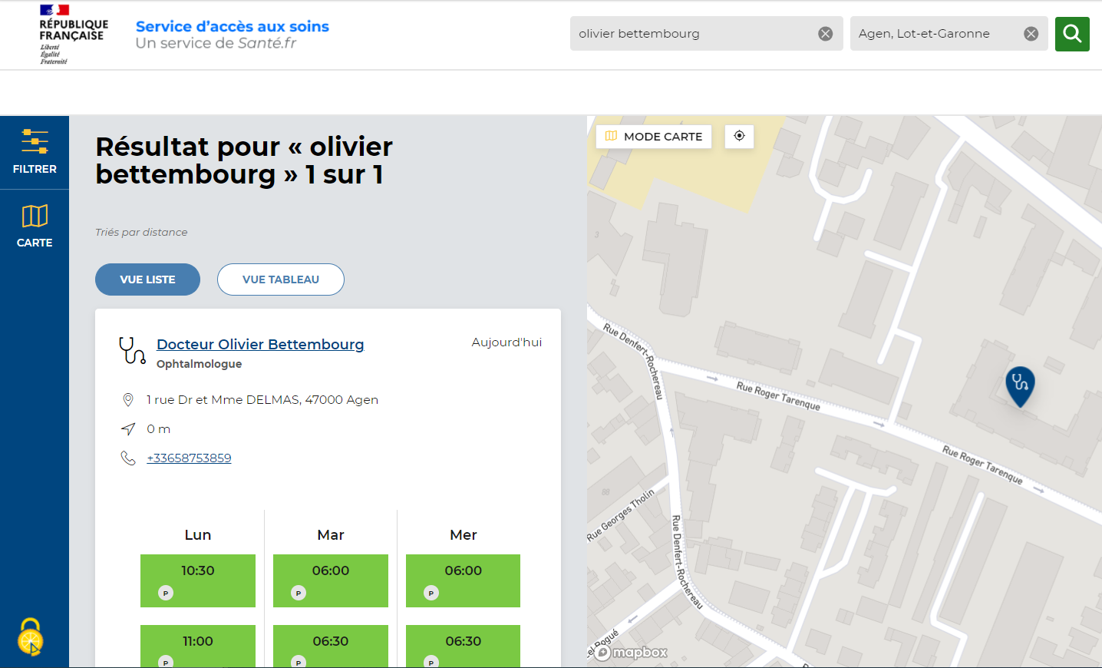
1
2
1
ID | Champ | Source
 | Paramètre de recherche (Nom ou profession) | Utilisateur

2
 | Lieu | Utilisateur

3
 | Nom du PS | référentiels nationaux

4
 | Spécialité du PS | Référentiels nationaux
3
4
5
 | Adresse | Plateforme de RDV
5
6
 | Numéro de téléphone | Si fourni au bon format : plateforme de RDV Sinon : Référentiels nationaux
6
7
 | Créneaux | Plateforme de RDV
7
8
9
8
 | Type de RDV | Plateforme de RDV

9
 | Lien URL | Plateforme de RDV

